상품제안서
송월 도킹보조배터리 세트 (뉴컬러무지1매+도킹보조배터리1개) | 상품코드: S38371

 |  |  |  |  |  |  | 02-713-8555 | www.synergygift.co.kr
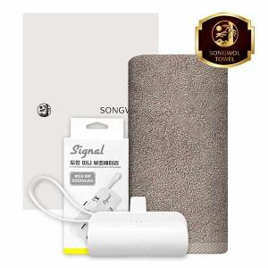

【상세/제작정보】 | <span style="font-size: 14pt;">※ 자수인쇄 디자일에 따라 인쇄비 편차 발생 됩니다.</span>

【인쇄/포장옵션】 | 실크, 자수, 풀칼라 / 포장지포장

【공급단가】 | 수량 | 50~ | 100~ | 300~ | 500~ | 1,000~
*VAT별도 | 단가 | 13,270원 | 12,960원 | 12,550원 | 11,940원 | 11,530원

【상품 URL】 | https://www.synergygift.co.kr:443/src/goods_detail.php?gdno=38371

